記載例(1)
決 裁 欄 | 所 長 |  |  | 維持 管理 課長 |  |  | 維持 係長 |  |  |  |  | 管理 係長 |  |  |  |  |  | 係員 |  |  |  |  | 事 務 担当者 |  |  |  | 受付欄

 | 次 長 |  |  | 整 備 課 長 |  |  | 整備 係長 |  |  |  |  | 工事 担当 |  |  |  |  |  | 地区 担当

道 路 通 行 制 限 願

（記載例1） |  |  |  |  |  |  |  |  |  |  |  |  |  |  |  |  |  |  |  | 令和 |  |  |  |  | 年 |  |  | 月 |  |  | 日

 |  |  | 北信建設事務所長 様

 |  |  |  |  |  |  |  |  |  |  |  |  |  |  | 〒 |  | 〇〇〇 |  |  |  | － | 〇〇〇〇
 |  |  |  |  |  |  |  |  |  |  |  |  |  |  | 住 所 |  |  |  | 〇〇市大字〇〇〇〇123

押印不要ですが初めての方は確認が必要です （ 名刺等 ）
 |  |  |  |  |  |  |  |  |  |  |  |  |  |  | 氏 名 |  |  |  | （株）○○建設 代表取締役 〇〇 〇〇 (押印不要)

 |  |  |  |  |  |  |  |  |  |  |  |  |  |  |  |  | （電話 |  |  |  | 〇〇〇〇- |  |  |  | 〇〇－〇〇〇〇 |  |  |  |  | 番）

下記のとおり通行制限をお願いします。

記
路 線 名 |  |  |  |  | 国 ・ 県 （主要 ・ 一般） |  |  |  |  |  |  |  |  |  | 中野豊野 |  |  |  |  |  |  |  |  |  |  |  |  |  |  |  | 線

1 | 通行制限箇所 |  |  |  | 〇〇 |  | 市 郡 |  |  |  |  |  | 大字 |  |  | 〇〇〇 |  |  |  | 字 | 〇〇〇 |  |  |  | 456 |  |  |  |  | 番地 |  | 先

2 | 通行制限理由 |  |  |  | 令和〇年度 県単舗装修繕工事（オーバーレイ）

3 | 種 別 |  |  |  | 片側交互通行 |  |  |  | ・ | 車両通行止 |  |  |  |  | ・ | 全面通行止 |  |  |  |  | ・ | 大型自動車通行止 |  |  |  |  | ・ | 幅員減少

4 | 通行制限期間 |  |  |  | 令和 | 〇 |  | 年 | 〇 |  | 月 | 〇 |  | 日 | ～ | 令和 |  | 〇 |  | 年 | 〇 |  | 月 | 〇 |  | 日 | ( | 土曜・日曜・祝日は除く |  |  |  |  | )

5 | 〃 時間 |  |  |  | 終 日 |  |  | ・ | 時間制限 |  |  |  | （ | ９ |  |  | ： | ００ |  |  | ～ | １７ |  |  | ： | ００ |  |  | ）

6 | 工 事 期 間 |  |  |  | 令和 | 〇 |  | 年 | 〇 |  | 月 | 〇 |  | 日 | ～ | 令和 |  | 〇 |  | 年 | 〇 |  | 月 | 〇 |  | 日 | ( | 土曜・日曜・祝日は除く |  |  |  |  | ) | 〇〇〇〇

7 | バ ス 路 線 の |  |  |  |  | 有 |  | ・ | 無 |  | （バス会社名） |  |  |  | 長電バス㈱湯田中営業所
 | 有 無
8 | 迂 回 路 線 の |  |  |  | (通行止の場合) | 有 |  | ・ | 無 |  | （迂回路線名）
 | 有 無
9 | 発 注 者 |  |  |  | 北信建設事務所 整備課 整備第一係 |  |  |  |  |  |  |  |  |  |  |  |  |  |  |  |  | 担当者名 |  |  |  | 〇〇 〇〇

10 | 工 事 施 工 者 |  |  |  | 住所 | 〇〇市大字〇〇123 |  |  |  |  |  |  |  |  |  |  |  | 会社名 |  |  | （株）○○建設

11 | 工 事 施 工 |  |  |  | 住所 | ○○市大字○○789 |  |  |  |  |  |  |  |  |  |  |  | 昼間連絡先 |  |  |  | 〇〇〇〇 |  |  | - | 〇〇 |  |  | - | 〇〇〇〇
 | 現 場 責 任 者 |  |  |  | 氏名 | 〇〇 〇〇 |  |  |  |  |  |  |  |  |  |  |  | 夜間連絡先 |  |  |  | ０９０ |  |  | - | 〇〇〇〇 |  |  | - | 〇〇〇〇
 | （注） | 1 | 添付図書は、位置図５万分の１（６部）、平面図又は付近見取図へ工事標識、バリケード等の設置を記入したもの（６部）を添付して下さい。（迂回路線があるばあいは、迂回路線及び案内看板も図示して下さい。）

 |  | 2 | 通行制限箇所欄には箇所が特定できるように、通行制限理由欄には工事等の内容が分かるように具体的に記入。
 |  |  | （例 ○○市大字○○字○○ △△△△番地先、○○年度舗装修繕・側溝整備工事・・・等 工事名にとらわれず具体的内容を記入）
 |  | 3 | 片側通行止等は制限開始の10日前、車両通行止・全面通行止・大型通行止は制限開始の14日前までに提出下さい。
 |  | 4 | 占用工事等の場合は、占用許可書の写（１部）をこの申請書にのみ添付して下さい。
 |  | 5 | 全面通行止・車輌通行止・大型通行止は関係市町村長又は区長等の同意書をこの申請書にのみ添付して下さい。
 |  | 6 | 道路使用許可証(警察署で交付）は1枚目と2枚目の写(1部)をこの申請書にのみ添付して下さい。
 |  | 7 | 路線名については、管内道路一覧を参照して下さい。

記載例 (2)
決 裁 欄 | 所 長 |  |  | 維持 管理 課長 |  |  | 維持 係長 |  |  |  | 管理 係長 |  |  |  |  |  | 係員 |  |  |  |  | 事 務 担当者 |  |  |  | 受付欄

 | 次 長 |  |  | 整 備 課 長 |  |  | 整備 係長 |  |  |  | 工事 担当 |  |  |  |  |  | 地区 担当

道 路 通 行 制 限 願

（記載例2） |  |  |  |  |  |  |  |  |  |  |  |  |  |  |  |  |  |  | 令和 |  |  |  |  | 年 |  |  | 月 |  |  | 日

 |  |  | 北信建設事務所長 様

 |  |  |  |  |  |  |  |  |  |  |  |  |  | 〒 |  | 〇〇〇 |  |  |  | － | 〇〇〇〇
 |  |  |  |  |  |  |  |  |  |  |  |  |  | 住 所 |  |  |  | 〇〇市大字〇〇〇〇123

押印不要ですが初めての方は確認が必要です （ 名刺等 ）
 |  |  |  |  |  |  |  |  |  |  |  |  |  | 氏 名 |  |  |  | （株）○○建設 代表取締役 〇〇 〇〇 (押印不要)

 |  |  |  |  |  |  |  |  |  |  |  |  |  |  |  | （電話 |  |  |  | 〇〇〇〇- |  |  |  | 〇〇－〇〇〇〇 |  |  |  |  | 番）

下記のとおり通行制限をお願いします。

○で囲む代わりに記入でも可です （ 以下同じ ）
記
路 線 名 |  |  |  |  | 県（主要） |  |  |  |  |  |  |  |  | 中野飯山 |  |  |  |  |  |  |  |  |  |  |  |  |  |  |  | 線

1 | 通行制限箇所 |  |  |  | 〇〇 |  | 市 |  |  |  |  | 大字 |  |  | 〇〇〇 |  |  |  | 字 | 〇〇〇 |  |  |  | 456 |  |  |  |  | 番地 |  | 先

2 | 通行制限理由 |  |  |  | 令和○年度 県単舗装修繕工事（オーバーレイ）

3 | 種 別 |  |  |  | 片側交互通行

4 | 通行制限期間 |  |  |  | 令和 | 〇 |  | 年 | 〇 | 月 | 〇 |  | 日 | ～ | 令和 |  | 〇 |  | 年 | 〇 |  | 月 | 〇 |  | 日 | ( | 土曜・日曜・祝日は除く |  |  |  |  | )

5 | 〃 時間 |  |  |  |  |  |  |  | 時間制限 |  |  | （ | ９ |  |  | ： | ００ |  |  | ～ | １７ |  |  | ： | ００ |  |  | ）

6 | 工 事 期 間 |  |  |  | 令和 | 〇 |  | 年 | 〇 | 月 | 〇 |  | 日 | ～ | 令和 |  | 〇 |  | 年 | 〇 |  | 月 | 〇 |  | 日 | ( | 土曜・日曜・祝日は除く |  |  |  |  | )

7 | バ ス 路 線 の |  |  |  |  | 有 |  |  |  | （バス会社名） |  |  |  | 長電バス㈱飯山営業所
 | 有 無
8 | 迂 回 路 線 の |  |  |  |  |  |  |  | 無 | （迂回路線名）
 | 有 無
9 | 発 注 者 |  |  |  | 北信建設事務所 整備課 整備第一係 |  |  |  |  |  |  |  |  |  |  |  |  |  |  |  | 担当者名 |  |  |  | 〇〇 〇〇

10 | 工 事 施 工 者 |  |  |  | 住所 | 〇〇市大字〇〇123 |  |  |  |  |  |  |  |  |  |  | 会社名 |  |  | （株）〇〇建設

11 | 工 事 施 工 |  |  |  | 住所 | ○○市大字○○789 |  |  |  |  |  |  |  |  |  |  | 昼間連絡先 |  |  |  | 〇〇〇〇 |  |  | - | 〇〇 |  |  | - | 〇〇〇〇
 | 現 場 責 任 者 |  |  |  | 氏名 | 〇〇 〇〇 |  |  |  |  |  |  |  |  |  |  | 夜間連絡先 |  |  |  | ０９０ |  |  | - | 〇〇〇〇 |  |  | - | 〇〇〇〇
 | （注） | 1 | 添付図書は、位置図５万分の１（６部）、平面図又は付近見取図へ工事標識、バリケード等の設置を記入したもの（６部）を添付して下さい。（迂回路線があるばあいは、迂回路線及び案内看板も図示して下さい。）

 |  | 2 | 通行制限箇所欄には箇所が特定できるように、通行制限理由欄には工事等の内容が分かるように具体的に記入。
 |  |  | （例 ○○市大字○○字○○ △△△△番地先、○○年度舗装修繕・側溝整備工事・・・等 工事名にとらわれず具体的内容を記入）
 |  | 3 | 片側通行止等は制限開始の10日前、車両通行止・全面通行止・大型通行止は制限開始の14日前までに提出下さい。
 |  | 4 | 占用工事等の場合は、占用許可書の写（１部）をこの申請書にのみ添付して下さい。
 |  | 5 | 全面通行止・車輌通行止・大型通行止は関係市町村長又は区長等の同意書をこの申請書にのみ添付して下さい。
 |  | 6 | 道路使用許可証(警察署で交付）は1枚目と2枚目の写(1部)をこの申請書にのみ添付して下さい。
 |  | 7 | 路線名については、管内道路一覧を参照して下さい。

安全標識凡例
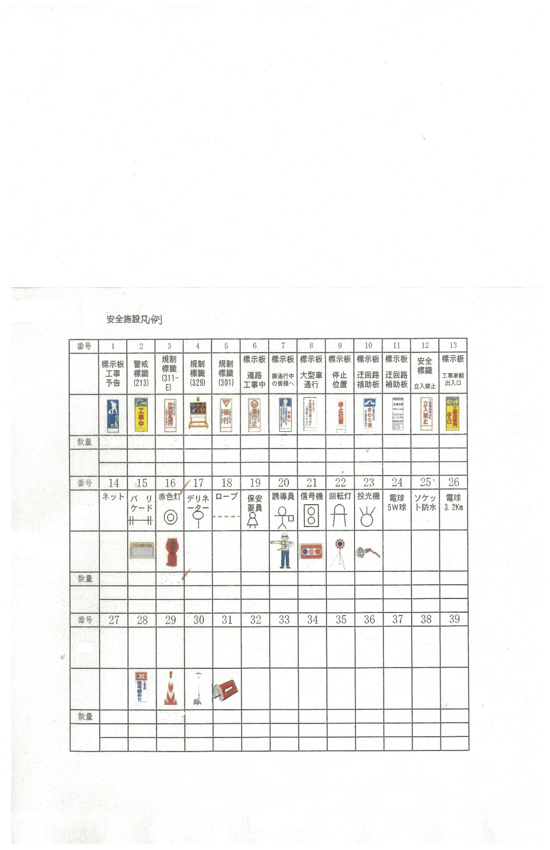

【入力用紙】
道 路 通 行 制 限 願【入力用紙】

 |  |  |  |  |  |  |  |  |  |  |  |  |  |  | 令和 |  |  |  |  | 年 |  |  | 月 |  |  | 日

 |  | 北信建設事務所長 様

 |  |  |  |  |  |  |  |  |  | 〒 |  | ○○○ |  |  |  | － | ○○○○
 |  |  |  |  |  |  |  |  |  | 住 所 |  |  |  | ○○○市○○○△△△番地

 |  |  |  |  |  |  |  |  |  | 氏 名 |  |  |  | ○○○○株式会社 代表取締役 ○○○○

 |  |  |  |  |  |  |  |  |  |  |  | （電話 |  |  |  | 0269 |  | - | 22 |  | - | 1234 |  |  | 番）

下記のとおり通行制限をお願いします。

記
路 線 名

通行制限箇所欄には箇所が特定できるように地番等具体的に記入下さい。
1 | 通行制限箇所 |  |  | 市 |  |  |  | 大字 |  |  |  |  |  |  | 字 |  |  |  |  |  |  |  |  |  | 番地 |  | 先

通行制限理由欄には工事等の内容が分かるように具体的に記入下さい。
2 | 通行制限理由

3 | 種 別 |  |  |  |  | ・ |  |  |  | ・ |  |  |  |  |  | ・ |  |  |  |  |  | ・

4 | 通行制限期間 |  | 令和 |  | 年 |  | 月 |  | 日 | ～ | 令和 |  |  |  | 年 |  |  | 月 |  |  | 日 | ( |  |  |  |  |  | )

5 | 〃 時間 |  |  |  | ・ |  |  | （ |  |  |  | ： |  |  |  | ～ |  |  |  | ： |  |  |  | ）

6 | 工 事 期 間 |  | 令和 |  | 年 |  | 月 |  | 日 | ～ | 令和 |  |  |  | 年 |  |  | 月 |  |  | 日 | ( |  |  |  |  |  | )
長電バス（株）湯田中営業所、長電バス（株）飯山営業所、のざわ温泉交通、森宮交通（株）、南越後観光バス（株）、ふれあいバス、楽ちんバス、飯山市バス等を記入下さい。
7 | バ ス 路 線 の |  |  |  | ・ |  | （バス会社名）
 | 有 無
8 | 迂 回 路 線 の |  |  |  | ・ |  | （迂回路線名）
 | 有 無
9 | 発 注 者 |  |  |  |  |  |  |  |  |  |  |  |  |  |  |  | 担当者名

10 | 工 事 施 工 者 |  | 住所 |  |  |  |  |  |  |  |  |  | 会社名

11 | 工 事 施 工 |  | 住所 |  |  |  |  |  |  |  |  |  | 昼間連絡先 |  |  |  |  |  |  | - |  |  |  | -
 | 現 場 責 任 者 |  | 氏名 |  |  |  |  |  |  |  |  |  | 夜間連絡先 |  |  |  |  |  |  | - |  |  |  | -

(注) | １ このシートの色付きの各項目に入力することにより、申請用紙や建設部長あて等各ｼｰﾄに文字が入ります。
 | ２ 紫色の項目は直接入力し、水色の項目は該当するものを▼(ﾌﾟﾙﾀﾞｳﾝﾘｽﾄ)で選択して下さい。
 | なお、記載例(1)のように各項目を○で囲む場合は、プリントアウトの後、各シートに手書きで○を付けて下さい。
 | (パソコンで○を付けていただくことも可能です。)
 | ３ 入力内容を消去する場合は、その項目上でDELキィーを押下して下さい。
 | ４ 項目「８ 迂回路線の有無」については、「通行止」 あるいは 「通行止以外」 でも混雑が予想される等の場合
 | に記入して下さい。
 | ５ 路線名については、管内道路一覧 を参照してください。

